PARA MANTENIMIENTO
1 | PROTOCOLO DE PRUEBA DE MOTORES ELECTRICOS DE JAULA DE ARDILLA
2
3 | CLIENTE: |  |  | SAN MIGUEL INDUSTRIAS PET S.A. |  |  |  |  |  |  |  |  |  |  |  |  |  |  |  |  |  |  |  |  |  |  | REFERENCIA: |  |  |  |  | AREA: TERMOFORMADO |  |  |  |  |  |  |  |  |  |  |  |  | O.T. |  | 2992 |  | - | 2026
4 | EQUIPO: |  |  | MOTOR 3WEG 3.7 kW 440 V 200 V 3480 RPM |  |  |  |  |  |  |  |  |  |  |  |  |  |  |  |  |  |  |  |  |  |  | N° GUIA: |  |  |  | T011-0002068 |  |  |  |  |  |  |  |  |  | O.C. |  | -
5 | MARCA: |  |  | WEG |  |  |  |  |  |  |  |  |  |  |  |  |  |  |  |  |  | IP: |  | 55 |  |  |  |  |  |  |  |  | CORRIENTE (A): |  |  |  |  | 13.1-11.8/5.90 |  |  |  |  |  |  | Cosφ |  | 0.89
6 | N. SERIE: |  |  | 20FEV2019 1047674468 |  |  |  |  |  |  |  |  |  |  |  |  |  |  |  |  |  | POTENCIA (kW): |  |  |  |  | 3.730 |  |  |  |  |  | FRECUENCIA (Hz): |  |  |  |  |  | 60 |  |  |  |  |  | N. SALIDAS: |  |  |  | 9
7 | MODELO: |  |  | 00536ET3EM184TW |  |  |  |  |  |  |  |  |  |  |  |  |  |  |  |  |  | TENSION (V): |  |  |  | 208-230/460 |  |  |  |  |  |  | RPM: |  | 3485 |  |  |  |  |  |  |  |  |  | CONEXIÓN: |  |  |  | ∆∆/∆
8 | PLACA DEL EQUIPO: |  |  |  |  |  | OK |  |  |  |  |  |  | CAJA DE BORNES: |  |  |  |  |  | OK |  |  |  |  |  |  | BORNERA: |  |  |  | - |  |  |  |  |  |  |  |  | CONEX. DE INGRESO: |  |  |  |  |  |  | ∆
9 | INDICACIONES DEL CLIENTE: |  |  |  |  |  |  |  |  | MANTENIMIENTO |  |  |  |  |  |  |  |  |  |  |  |  |  |  |  |  |  |  |  |  |  |  |  |  |  |  |  |  |  | RECEPCION: |  |  |  | TEC. J. CARREÑO
10
11 |  | 1. | RECEPCION: PRUEBAS ELECTRICAS |  |  |  |  |  |  |  |  |  |  |  |  |  |  |  |  |  |  |  |  |  |  |  |  | 4. | REVISION MECANICA
12 |  |  | Hecho por: |  |  |  | TEC. D. EFFIO |  |  |  |  |  |  |  |  |  |  |  | Fecha: |  |  | 2026-01-05 |  |  |  |  |  |  | Hecho por: |  |  |  | TEC. M. CHUNGA |  |  |  |  |  |  |  |  |  |  |  | Fecha: |  |  | 2026-01-05
13 |  | a. Aislamiento megóhmetro TeraOhm XA 5kV - MI 3205 |  |  |  |  |  |  |  |  |  |  |  |  |  |  |  |  |  |  |  |  |  |  |  |  |  | a. Refrigeración
14 |  | ESTATOR |  |  |  |  |  | A MASA |  |  |  |  |  |  |  |  | ENTRE FASES |  |  |  |  |  |  |  |  |  |  |  | Canalización mediante: |  |  |  |  |  |  |  | RANURAS
15 |  | BORNES |  |  |  |  |  | 1 - M |  |  | 2 - M |  |  | 3 - M |  |  | 1 - 2 |  |  | 2 - 3 |  |  | 3 - 1 |  |  |  |  | b. Partes Contructivas
16 |  | AISLAMIENTO (MΩ) |  |  |  |  |  | 3,450 |  |  | 3,550 |  |  | 3,710 |  |  | 3,780 |  |  | 4,100 |  |  | 4,420 |  |  |  |  | Posición de trabajo: |  |  |  |  |  | HORIZONTAL
17 |  | b. Resistencia |  |  |  |  |  |  |  |  |  |  |  |  |  |  |  |  |  |  |  |  |  |  |  |  |  | Tapas LT: |  |  | C/DESGASTE |  |  |  |  |  | LOT: |  | OK
18 |  | BOBINA |  |  |  |  |  | 1 - 4 |  |  |  |  |  | 2 - 5 |  |  |  |  |  | 3 - 6 |  |  |  |  |  |  |  | Funda LOT: |  |  | OK |  |  |  |  |  | Contratapa LT: |  |  |  |  | - |  |  |  | LOT: |  | - |  |  |  |  | c. Datos de Bobina
19 |  | RESISTENCIA (Ω) |  |  |  |  |  | 1.9 |  |  |  |  |  | 1.9 |  |  |  |  |  | 1.9 |  |  |  |  |  |  |  | Soportes de eje LT: |  |  |  |  | VENTILADOR |  |  |  | LOT: |  | OK |  |  |  |  |  |  |  |  |  |  |  |  |  | Alambre (AWG) / Peso (kg): |  |  |  |  | Conexión:
20 |  | CONCLUSION: |  |  |  |  | MANTENIMIENTO |  |  |  |  |  |  |  |  |  |  |  |  |  |  |  |  |  |  |  |  | Ventilador LOT: |  |  |  |  | DAÑADO |  |  |  | Chaveta: |  |  | - |  |  |  |  |  |  |  |  |  |  |  |  | Papel Nomex / Peso (g): |  |  |  |  | Grupos de Bobinas:
21 |  |  |  |  |  |  |  |  |  |  |  |  |  |  |  |  |  |  |  |  |  |  |  |  |  |  |  | Carga LT: |  |  | TURBINA: OK |  |  |  |  |  |  |  |  | Chaveta: |  |  | OK |  |  |  |  |  |  |  |  |  | Pase: |  |  |  |  | Bobinas por grupos:
22 |  | c. Evaluación de núcleo magnético |  |  |  |  |  |  |  |  |  |  |  |  |  |  |  |  |  |  |  |  |  |  |  |  |  | Rodamientos LT: |  |  |  |  | 6207-2Z/C3 |  |  |  |  |  |  | LOT: |  | 6206-2Z/C3 |  |  |  |  |  |  |  |  |  |  | Vueltas: |  |  |  |  | N. Salidas:
23 |  | Tiempo de prueba |  |  |  |  |  | - |  |  |  |  |  |  | Comentarios: |  |  |  |  | - |  |  |  |  |  |  |  | Anillo lan LT: |  |  | OK |  |  |  | LOT: |  | -
24 |  | Voltaje inducido |  |  |  |  |  | - |  |  |  |  |  |  |  |  |  |  |  |  |  |  |  |  |  |  |  | V-ring LT: |  |  | 35 VA |  |  |  | LOT: |  | 30 VA |  |  |  |  |  |  |  |  |  |  |  |  |  |  |  | c. Evaluación de núcleo magnético
25 |  | % Area calentamiento |  |  |  |  |  |  | - |  |  |  |  |  |  |  |  |  |  |  |  |  |  |  |  |  |  | Retén LT: |  |  | - |  |  |  | LOT: |  | - |  |  |  |  |  |  |  |  |  |  |  |  |  |  |  | Tiempo de prueba |  | - |  | Comentarios: |  | -
26 |  | kGauss |  |  | - |  |  |  |  |  |  |  |  |  |  |  |  |  |  |  |  |  |  |  |  |  |  |  |  |  |  |  |  |  |  |  |  |  |  |  |  |  |  |  |  |  |  |  |  |  |  |  | Voltaje inducido |  | -
27 |  |  |  |  |  |  |  |  |  |  |  |  |  |  |  |  |  |  |  |  |  |  |  |  |  |  |  | 5. | SALIDA: PRUEBAS DE VIBRACION RMS mm/s |  |  |  |  |  |  |  |  |  |  |  |  |  |  |  |  |  |  |  |  |  |  |  | % Area calentamiento |  |  | -
28 |  | 2. | RECEPCION: PRUEBAS DE VIBRACION RMS mm/s |  |  |  |  |  |  |  |  |  |  |  |  |  |  |  |  |  |  |  |  |  |  |  |  | RMS |  |  |  |  |  |  | LT |  |  |  |  |  | LOT |  |  |  |  |  |  |  |  |  |  |  | kGauss | -
29 |  | RMS |  |  |  |  |  |  | LT |  |  |  |  |  | LOT |  |  |  |  |  |  |  |  |  |  |  |  | HORIZONTAL |  |  |  |  |  |  | 0.7 |  |  |  |  |  | 0.7
30 |  | HORIZONTAL |  |  |  |  |  |  | 1.9 |  |  |  |  |  | 1.9 |  |  |  |  |  |  |  |  |  |  |  |  | VERTICAL |  |  |  |  |  |  | 0.6 |  |  |  |  |  | 0.5
31 |  | VERTICAL |  |  |  |  |  |  | 1.8 |  |  |  |  |  | 1.8 |  |  |  |  |  |  |  |  |  |  |  |  | AXIAL |  |  |  |  |  |  | - |  |  |  |  |  | -
32 |  | AXIAL |  |  |  |  |  |  | - |  |  |  |  |  | -
33 |  | CONCLUSION: |  |  |  |  | - |  |  |  |  |  |  |  |  |  |  |  |  |  |  |  |  |  |  |  |  |  |  | 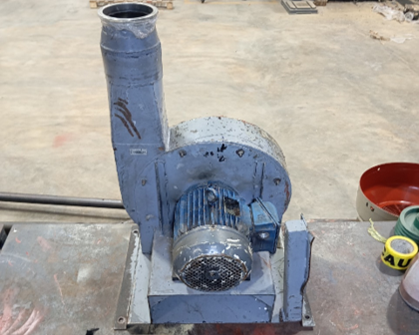
34
35 |  | 3. | SALIDA: PRUEBAS ELECTRICAS
36 |  |  | Hecho por: |  |  |  | TEC. D. EFFIO |  |  |  |  |  |  |  |  |  |  |  | Fecha: |  |  | 2026-01-05
37 |  | a. Aislamiento megóhmetro TeraOhm XA 5kV - MI 3205
38 |  | ESTATOR |  |  |  |  |  | A MASA |  |  |  |  |  |  |  |  | ENTRE FASES
39 |  | BORNES |  |  |  |  |  | 1 - M |  |  | 2 - M |  |  | 3 - M |  |  | 1 - 2 |  |  | 2 - 3 |  |  | 3 - 1
40 |  | AISLAMIENTO (MΩ) |  |  |  |  |  | 5,110 |  |  | 5,420 |  |  | 5,350 |  |  | 5,500 |  |  | 5,830 |  |  | 6,210
41 |  | b. Resistencia
42 |  | BOBINA |  |  |  |  |  | 1 - 4 |  |  |  |  |  | 2 - 5 |  |  |  |  |  | 3 - 6
43 |  | RESISTENCIA (Ω) |  |  |  |  |  | 1.9 |  |  |  |  |  | 1.9 |  |  |  |  |  | 1.9
44 |  | c. Prueba de motor
45 |  | Vnom |  | 460 |  |  |  |  |  |  | Inom (A) |  |  | 5.9 |  |  |  |  | Conexión: |  |  |  | ∆
46 |  |  |  |  |  |  |  | ESTATOR IN SITU
47 |  | BORNES |  |  |  |  |  | 1 - 2 |  |  |  |  |  | 2 - 3 |  |  |  |  |  | 3 - 1
48 |  | TENSION |  |  |  |  |  | 440 |  |  |  |  |  | 440 |  |  |  |  |  | 440
49 |  | AMPERAJE |  |  |  |  |  | 6.95 |  |  |  |  |  | 6.95 |  |  |  |  |  | 6.95
50 |  | RPM |  | 3485 |  |  |  |  |  |  |  |  |  |  |  |  |  |  | Iv/In (%) |  |  | 1.1779661017
51
52
53 |  | RESUMEN DE TRABAJO:
54 |  | ▫ | DESARMADO DE MOTOR
55 |  | ▫ | MEGADO DE ENTRADA
56 |  | ▫ | MEDICION DE PARAMETROS DE AJUSTE EN EJE Y TAPAS
57 |  | ▫ | EMBOCINADO DE TAPA LT
58 |  | ▫ | CAMBIO DE RODAMIENTOS Y V-RING
59 |  | ▫ | LAVADO, BARNIZADO Y HORNEADO DE LA BOBINA
60 |  | ▫ | LIMPIEZA Y PINTADO DE TODAS LAS PARTES DEL MOTOR
61 |  | ▫ | MEGADO DE SALIDA
62 |  | ▫ | PRUEBAS DE RESISTENCIA
63 |  | ▫ | PRUEBAS ELECTRICAS 440V - ∆
64 |  | ▫ | ANALISIS VIBRACIONAL
65
66 |  | RECOMENDACIONES:
67 |  | ▫ | MANTENIMIENTO ANUAL
68 |  | ▫ | ANALISIS VIBRACIONAL CADA 90 DIAS
69
70 | HECHO POR: |  |  |  | TEC. OSCAR HUYHUA |  |  |  |  |  |  |  |  |  |  |  |  |  |  |  |  |  |  | V. B. |  | TEC. JESUS HERRERA |  |  |  |  |  |  |  |  |  |  |  |  |  |  |  |  |  |  |  | FECHA: |  |  | 2026-05-12

 | 1 | 2 | 3 | 4 | 5 | 6 | 7 | 8 | 9 | 10 | 11 | 12 | 13 | 14 | 15 | 16 | 17 | 18 | 19 | 20 | 21 | 22 | 23 | 24 | 25 | 26 | 27 | 28 | 29 | 30 | 31 | 32 | 33 | 34 | 35 | 36 | 37 | 38 | 39 | 40 | 41 | 42 | 43 | 44 | 45 | 46 | 47 | 48 | 49 | 50 | 51 | 52

1 | EVIDENCIAS FOTOGRAFICAS
2
3 | CLIENTE: |  |  | SAN MIGUEL INDUSTRIAS PET S.A. |  |  |  |  |  |  |  |  |  |  |  |  |  |  |  |  |  |  |  |  |  |  | REFERENCIA: |  |  |  |  | AREA: TERMOFORMADO |  |  |  |  |  |  |  |  |  |  |  |  | O.T. |  | 2992 |  | - | 2025
4 | EQUIPO: |  |  | MOTOR 3WEG 3.7 kW 440 V 200 V 3480 RPM |  |  |  |  |  |  |  |  |  |  |  |  |  |  |  |  |  |  |  |  |  |  | N° GUIA: |  |  |  | T011-0002068 |  |  |  |  |  |  |  |  |  | O.C. |  | -
5
6
7 |  | 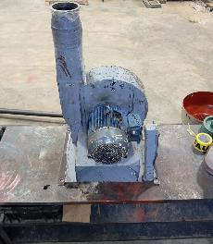 |  |  |  |  |  |  |  |  |  |  |  |  |  |  |  |  | 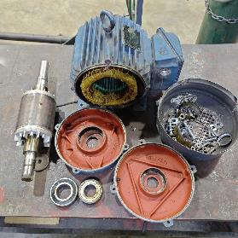 |  |  |  |  |  |  |  |  |  |  |  |  |  |  |  |  | 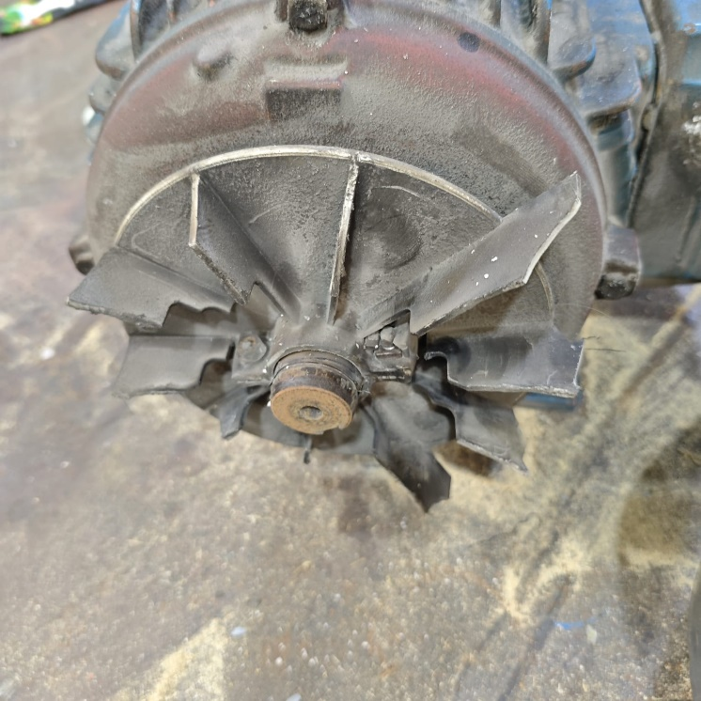
8
9
10
11
12
13
14
15
16
17
18
19
20
21
22
23 |  | RECEPCION DEL MOTOR |  |  |  |  |  |  |  |  |  |  |  |  |  |  |  |  | DESARMADO DEL MOTOR |  |  |  |  |  |  |  |  |  |  |  |  |  |  |  |  | CAMBIO DE VENTILADOR
24
25
26
27
28 |  | 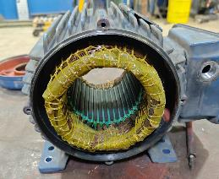 |  |  |  |  |  |  |  |  |  |  |  |  |  |  |  |  | 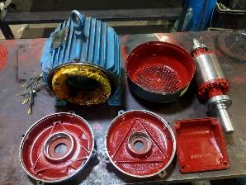 |  |  |  |  |  |  |  |  |  |  |  |  |  |  |  |  | 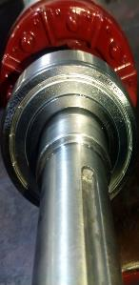 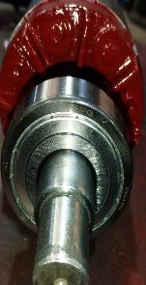
29
30
31
32
33
34
35
36
37
38
39
40
41
42
43
44 |  | TRATAMIENTO DE LA BOBINA |  |  |  |  |  |  |  |  |  |  |  |  |  |  |  |  | LIMPIEZA Y PINTADO DE TODAS LAS PARTES DEL MOTOR |  |  |  |  |  |  |  |  |  |  |  |  |  |  |  |  | CAMBIO DE RODAMIENTOS
45
46
47
48
49 |  | 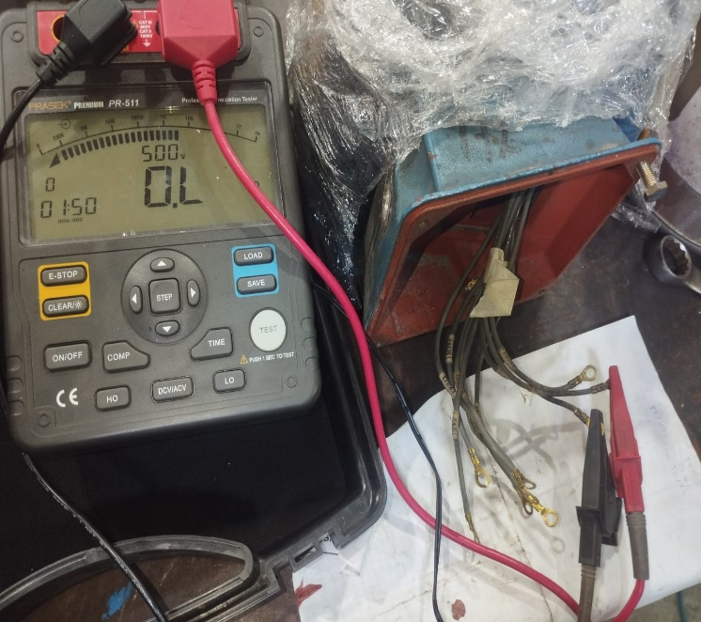 |  |  |  |  |  |  |  |  |  |  |  |  |  |  |  |  | 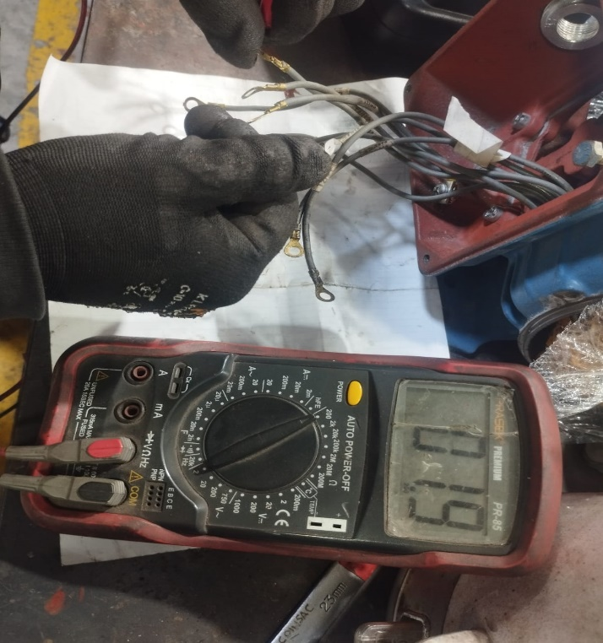 |  |  |  |  |  |  |  |  |  |  |  |  |  |  |  |  | 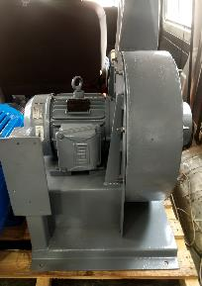
50
51
52
53
54
55
56
57
58
59
60
61
62
63
64
65 |  | MEGADO DEL MOTOR |  |  |  |  |  |  |  |  |  |  |  |  |  |  |  |  | PRUEBA DE RESISTENCIA |  |  |  |  |  |  |  |  |  |  |  |  |  |  |  |  | MOTOR TERMINADO
66
67
68
69
70 | HECHO POR: |  |  |  | TEC. OSCAR HUYHUA |  |  |  |  |  |  |  |  |  |  |  |  |  |  |  |  |  |  | V. B. |  | TEC. JESUS HERRERA |  |  |  |  |  |  |  |  |  |  |  |  |  |  |  |  |  |  |  | FECHA: |  |  | 2026-05-12

 | 1 | 2 | 3 | 4 | 5 | 6 | 7 | 8 | 9 | 10 | 11 | 12 | 13 | 14 | 15 | 16 | 17 | 18 | 19 | 20 | 21 | 22 | 23 | 24 | 25 | 26 | 27 | 28 | 29 | 30 | 31 | 32 | 33 | 34 | 35 | 36 | 37 | 38 | 39 | 40 | 41 | 42 | 43 | 44 | 45 | 46 | 47 | 48 | 49 | 50 | 51 | 52

1 | EVIDENCIAS FOTOGRAFICAS
2
3 | CLIENTE: |  |  | SAN MIGUEL INDUSTRIAS PET S.A. |  |  |  |  |  |  |  |  |  |  |  |  |  |  |  |  |  |  |  |  |  |  | REFERENCIA: |  |  |  |  | AREA: TERMOFORMADO |  |  |  |  |  |  |  |  |  |  |  |  | O.T. |  | 2992 |  | - | 2025
4 | EQUIPO: |  |  | MOTOR 3WEG 3.7 kW 440 V 200 V 3480 RPM |  |  |  |  |  |  |  |  |  |  |  |  |  |  |  |  |  |  |  |  |  |  | N° GUIA: |  |  |  | T011-0002068 |  |  |  |  |  |  |  |  |  | O.C. |  | -
5
6
7
8
9
10
11
12
13
14
15
16
17
18
19
20
21
22
23
24
25
26
27
28
29
30
31
32
33
34
35
36
37
38
39
40
41
42
43
44
45
46
47
48
49
50
51
52
53
54
55
56
57
58
59
60
61
62
63
64
65
66
67
68
69
70 | HECHO POR: |  |  |  | TEC. OSCAR HUYHUA |  |  |  |  |  |  |  |  |  |  |  |  |  |  |  |  |  |  | V. B. |  | TEC. JESUS HERRERA |  |  |  |  |  |  |  |  |  |  |  |  |  |  |  |  |  |  |  | FECHA: |  |  | 2026-05-12

